W5
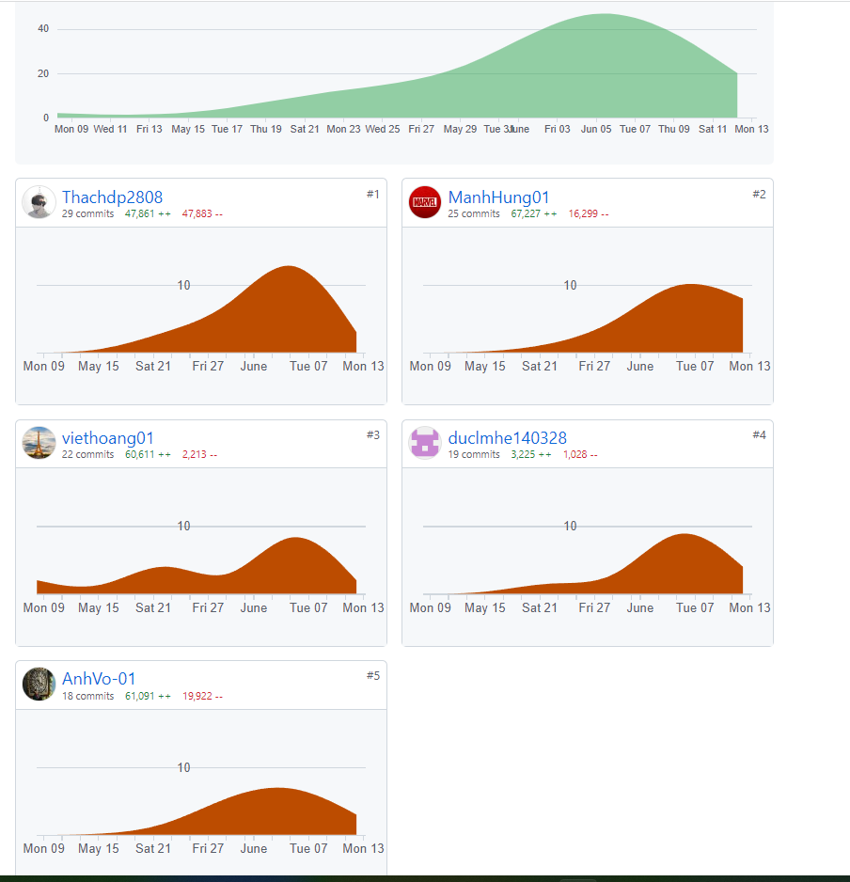
PROJECT REPORT
Group | <Team 1>
Week | <13/06/2022-19/06/2022>
I. Status Report
# | Project Work Item | Status | Notes (Work Item in Details) | Quy tắc làm việc nhóm: +, Tất cả mọi người phải code trung bình mỗi tuần phải code được 1 màn hình/1 người +, Teach leader kiểm tra mọi người tạo ra cấu trúc thư mục theo hướng dẫn của thầy +, Một ngày các thành viên dành ra 2h để code và 15-30m để làm tài liệu và 10-15m để họp nhóm +, Cả nhóm phấn đấu code 40-45 screen, 20-25 database table. Nguyên tắc để làm đi từ gốc của Mindmap và tên đề tài -> Tên nhóm chức năng(FeatureName) -> ScreenName -> SceenFlow -> Vẽ Mockup màn hình -> Vẽ Data table diagram -> Vẽ packege diagram Thực chất chỗ này là định hình tên của object class sẽ được sắp xếp vào các folder của project. Detail Design mô tả cấu trúc bên trong của class và mối quan hệ giữa các class = cách sử dugnj Class Diagram. Mô tả giữa các class gọi nhau như thế nào thông qua Sequece Diagram +, Hằng ngày record meeting phải viết lại issue mà nhó m gặp phải (3-5 issue) và các solution
1 | Hoàn thành IT3 | In Progress
2 | Hoàn thành Data | Completed
 |  | In Progress

II. Team Contribution
# | Project Task | Member | Notes (Task Details, etc.)
1 | Hoàn thiện Feedback List | VoNVA | Doing
2 | Code màn hình Feedback Details | VoNVA | Hungnm support
3 | Code màn hình User Details | ThachDP | VoNVA Support
4 | Code màn hình Orders List | ThachDP | DucLM Support font-end
5 | Code màn hình Product Details | DucLM | HoangNV Support
6 | Code màn hình Suppliers List | HungNM | HoangNV Support font-end
7 | Code màn hình Feedback list | HungNM | ThachDP Support
8

III. Project Issues
Date | Project Issue | Status | Notes (Solution, Suggestion, etc.)
2022-06-12 | Lỗi pull về bị lỗi javax | Completed | Clear and build
2022-06-13 | Lỗi ko hiển thị user details | Completed | Sửa lại câu lệnh SQL
2022-06-13 | không truy cập được trang Product Detail | Completed | lỗi đường dẫn
2022-06-15 | Feedback không truy cập được | In Progress | Sửa file XML. Lỗi liên kết
2022-06-16 | Lỗi phông chữ không hiện tiếng việt | Completed | Sửa trong database
2022-06-17 | Order List ko hiển bảng | Completed | Lỗi Bootstrap

IV. Next Week Plan
# | Project Work Item | Deadline | Notes (Task Details, etc.)
 | Hoàn thiện IT3 | 22/6/2022 | Before 00:00 23/06/2022
 | Làm 4 phần IT4 | 26/6/2022 | Before 00:00 27/06/2022

V. Other Project Masters/Suggestions
# | Project Matter/Suggestions | Raised By | Notes
 | https://github.com/ashwinmenon/onlineShopping | ashwinmenon

